Schule am Sonnenhof
Leistungsbeschreibung Winterdienst - Schule am Sonnenhof in Mittenwalde, Rathausstraße 10, 15749 Mittenwalde

Winterdienst inklusive Haftpflichtversicherung unter Berücksichtigung der gültigen Straßenreinigungssatzung der Stadt Mittenwalde

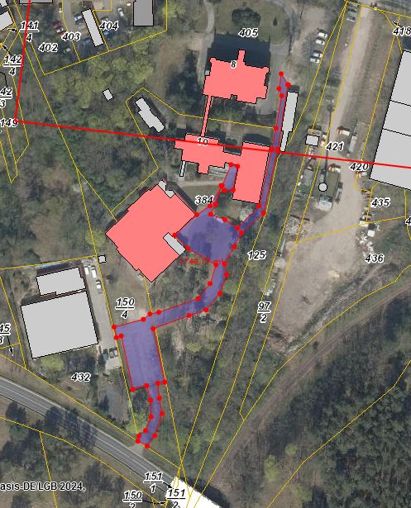
Leistungsort | Gesamtfläche in m² | Leistungsumfang | Preis je Einsatz/ netto

Zufahrtsweg zum Grundstück und Wegefläche | 442 | Mo - Fr bis 07:00 Uhr

Parkplatz, einschl. Zufahrt und Schulhof sowie Zuwegungen zu Gebäuden | 1,305

Sonderleistung (nach Abstimmung mit dem Auftraggeber durchzuführen) |  | Abtransport von Schneemassen, wenn Parkplatzkapazität nicht mehr ausreicht.

 |  | Preis/ m³
 |  | (netto):
Summe netto | 1,747 |  | 0.00 €

alle gelb hinterlegten Felder sind auszufüllen

ZBW Funkerberg
Leistungsbeschreibung Winterdienst - Funkerberg (Schule ZBW + VhS), Funkerberg 26, 15711 Königs Wusterhausen

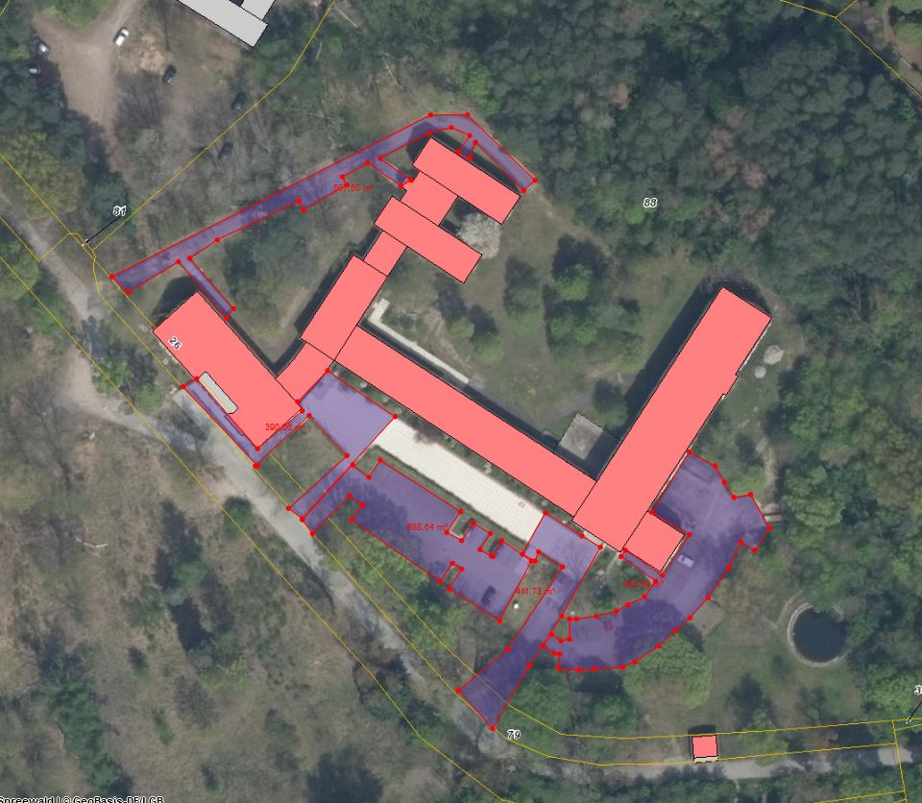
Winterdienst inklusive Haftpflichtversicherung unter Berücksichtigung der gültigen Straßenreinigungssatzung der Stadt KWh
 |  |  |  | Leistungen Montag - Freitag
Leistungsort | Gesamtfläche in m² | Leistungsumfang | Preis je Einsatz/ netto

Westseite: Rettungsweg, Zuwegungen sowie Seitenzugänge | 507 | Mo - Fr bis 07:00 Uhr

Hauptparkplatz, Zufahrt | 1,325 | Mo - Fr bis 07:00 Uhr
 | 688 | Samstag und Sonntag bis 07:00 muss beräumt sein, ab 07:00 bis 24:00 Uhr bei Neuschnee
Hauptzuwegungen | 801 | Mo - Fr bis 07:00 Uhr
 |  | Samstag und Sonntag bis 07:00 muss beräumt sein, ab 07:00 bis 24:00 Uhr bei Neuschnee
Ostseite: Nebenparkplatz und Feuerwehrzufahrt bis Ende Betonfläche | 880 | Mo - Fr bis 07:00 Uhr
Nebenparkplatz | 638 | Samstag und Sonntag bis 07:00 muss beräumt sein, ab 07:00 bis 24:00 Uhr bei Neuschnee

Sonderleistung (nach Abstimmung mit dem Auftraggeber durchzuführen) |  | Abtransport von Schneemassen, wenn Parkplatzkapazität nicht mehr ausreicht.

 |  | Preis/ m³
 |  | (netto):
Summe netto | 3,513 |  | 0.00 €

 |  |  |  | Leistungen Samstag - Sonntag
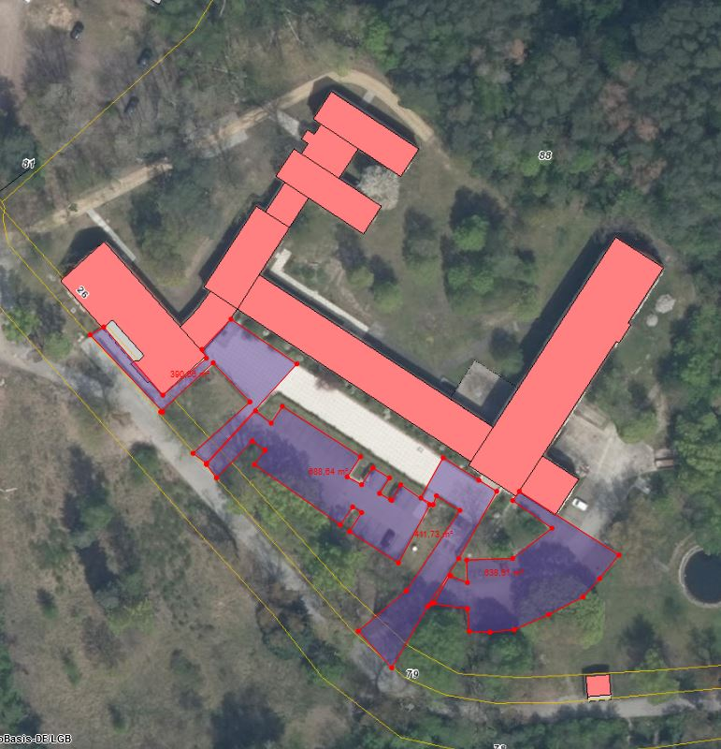

alle gelb hinterlegten Felder sind auszufüllen

Dahmeland-Schule
Leistungsbeschreibung Winterdienst - Dahmeland-Schule, Heinrich-von-Kleist-Str. 16b, 15711 Königs Wusterhausen

Winterdienst inklusive Haftpflichtversicherung unter Berücksichtigung der gültigen Straßenreinigungssatzung der Stadt KWh

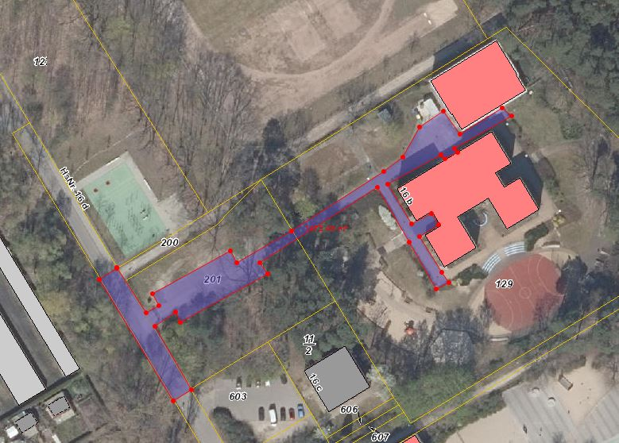
Leistungsort | Gesamtfläche in m² | Leistungsumfang | Preis je Einsatz/ netto

Zufahrt zum Grundstück, Parkplatz und Wegeflächen | 1,370 | Mo - Fr bis 07:00 Uhr

Sonderleistung (nach Abstimmung mit dem Auftraggeber durchzuführen) |  | Abtransport von Schneemassen, wenn Parkplatzkapazität nicht mehr ausreicht.

 |  | Preis/ m³
 |  | (netto):
Summe netto | 1,370 |  | 0.00 €

alle gelb hinterlegten Felder sind auszufüllen

F.-Schiller-Gymn.
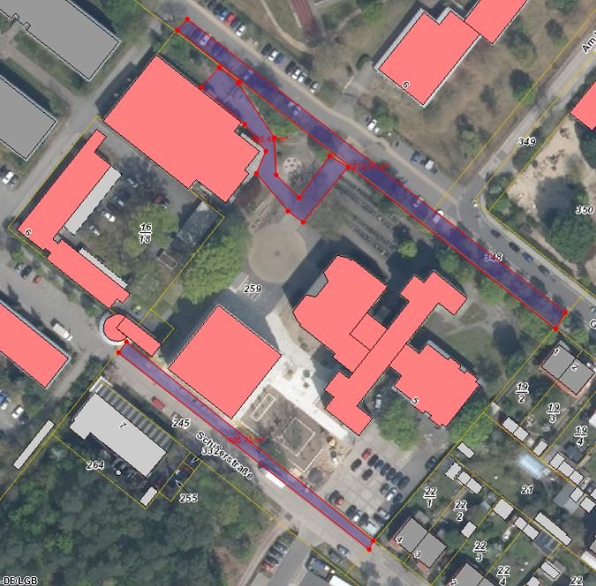
Leistungsbeschreibung Winterdienst - Friedrich-Schiller-Gymnasium, Schillerstraße 5, 15711 Königs Wusterhausen, einschl. Sporthalle

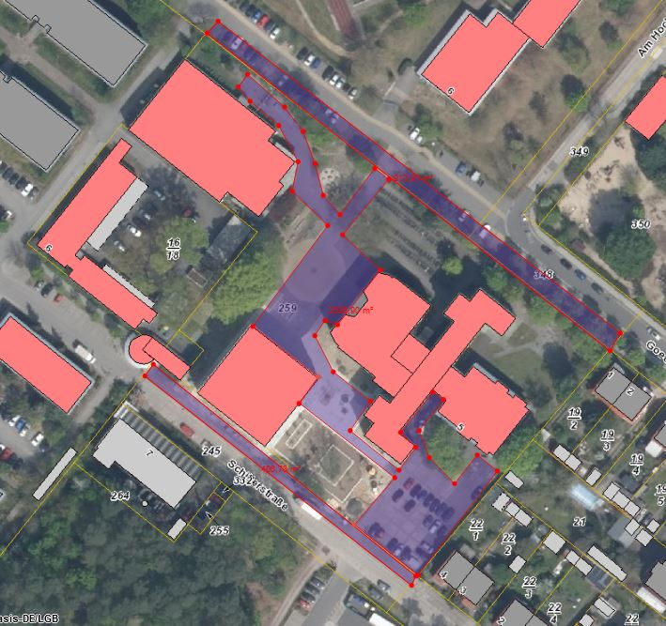
Winterdienst inklusive Haftpflichtversicherung unter Berücksichtigung der gültigen Straßenreinigungssatzung der Stadt KWh
 |  |  |  | Leistung Montag - Freitag
Leistungsort | Gesamtfläche in m² | Leistungsumfang | Preis je Einsatz/ netto

Fußweg Schillerstraße | 150 | Mo - Fr bis 07:00 Uhr - 20:00 Uhr
 |  | Samstag, Sonn- und Feiertag bis 09:00 Uhr, von 09:00 - 20:00 Uhr bei Neuschnee
Fußweg Goethestraße | 240 | Mo - Fr bis 07:00 Uhr - 20:00 Uhr
 |  | Samstag, Sonn- und Feiertag bis 09:00 Uhr, von 09:00 - 20:00 Uhr bei Neuschnee
Parkplatz/Schulhof/Zuwegung zu Hauteingängen Schule und Sporthalle | 2,611 | Mo - Fr bis 07:00 Uhr

 | 488 | Samstag, Sonn- und Feiertag bis 09:00 Uhr, von 09:00 - 20:00 Uhr bei Neuschnee

Sonderleistung (nach Abstimmung mit dem Auftraggeber durchzuführen) |  | Abtransport von Schneemassen, wenn Parkplatzkapazität nicht mehr ausreicht.

 |  | Preis/ m³
 |  | (netto):
Summe netto | 3,001 |  | 0.00 €

alle gelb hinterlegten Felder sind auszufüllen

 |  |  |  | Leistung Samstag-Sonntag

MuHS-Schule
Leistungsbeschreibung Winterdienst -Marie-und-Hermann-Schmidt-Schule Königs Wusterhausen, Luckenwalder Straße 64

Winterdienst inklusive Haftpflichtversicherung unter Berücksichtigung der gültigen Straßenreinigungssatzung der Stadt KWh |  |  |  | Leistungen Montag bis Freitag
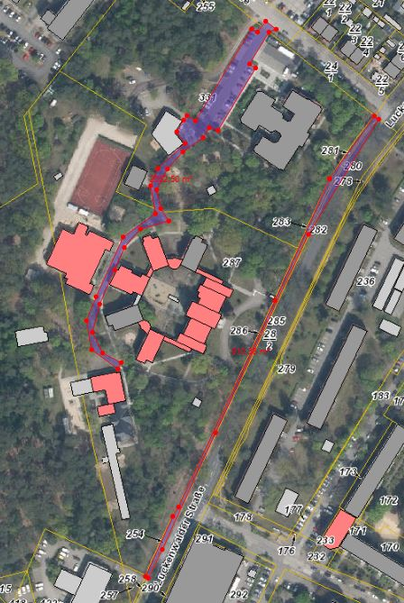
Leistungsort | Gesamtfläche in m² | Leistungsumfang | Preis je Einsatz/ netto

Zuwegungen zu den Internatsgebäuden, Fahrdienstparkplatz | 342 | Sonntag bis 15:00 Uhr

Zuwegungen sowie Parkflächen und Hauptweg (von Schranke bis Haus 7 / letztes Haus) | 2,050 | Mo - Fr bis 07:00 Uhr

 | 915 | Sonntag bis 15:00 Uhr

Gehweg Luckenwalder Straße | 500 | Mo - Fr bis 07:00 Uhr - 20:00 Uhr

 |  | Samstag, Sonn- und Feiertag bis 09:00 Uhr, von 09:00 - 20:00 Uhr bei Neuschnee

Sonderleistung (nach Abstimmung mit dem Auftraggeber durchzuführen) |  | Abtransport von Schneemassen, wenn Parkplatzkapazität nicht mehr ausreicht.

 |  | Preis/ m³
 |  | (netto):
Summe netto | 2,892 |  | 0.00 €

alle gelb hinterlegten Felder sind auszufüllen

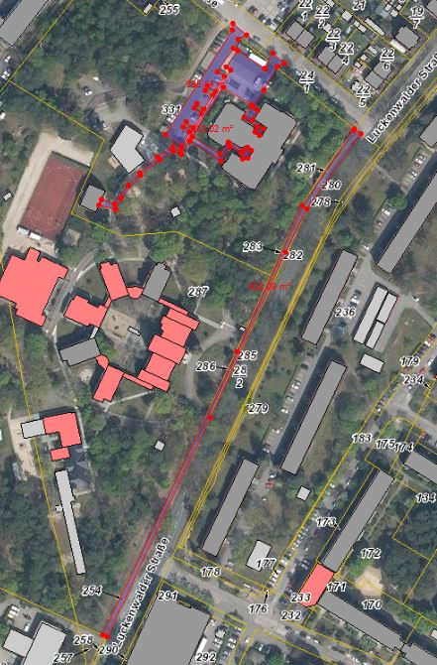
 |  |  |  | Leistungen sonntags

